PRESENTACIÓN
Logro y nivel educativo alcanzado por la población 2024

CONTENIDOS

AUTORIDADES |  | Esta publicación ha sido elaborada por los integrantes del Área de Investigación y Estadística de la Dirección Nacional de Educación:

 | AUTORIDADES: | Mag. Gabriel Gómez (Director)
 | Yamandú Orsi
 | Presidente de la República | Departamento de Investigación Educativa
 |  | Mag. Leandro Pereira (Encargado)
 | José Carlos Mahía
 | Ministro de Educación y Cultura | Departamento de Estadística Educativa
 |  | Mag. Daniel Zoppis (Encargado)
 | Gabriela Verde
 | Subsecretaria de Educación y Cultura | Departamento de Reportes Internacionales
 |  | MBA Lic. María Margarita Thove (Encargada)

 | Carlos Varela | Departamento de Relevamientos Nacionales
 | Director General de Secretaría | Lic. María Eugenia Rodríguez (Encargada)

 | Gabriel Quirici | Asistentes Técnicos
 | Director Nacional de Educación | Lic. Jennifer Bentancor
 |  | Ec. José Folena

CONTENIDOS
Logro y nivel educativo alcanzado por la población 2024

ANALFABETISMO
COBERTURA
NIVEL EDUCATIVO

CULMINACIÓN DE CICLOS
ASISTENCIA Y TRABAJO
MÁXIMO NIVEL EDUCATIVO ALCANZADO

DESVINCULACIÓN

GRÁFICO 3.1
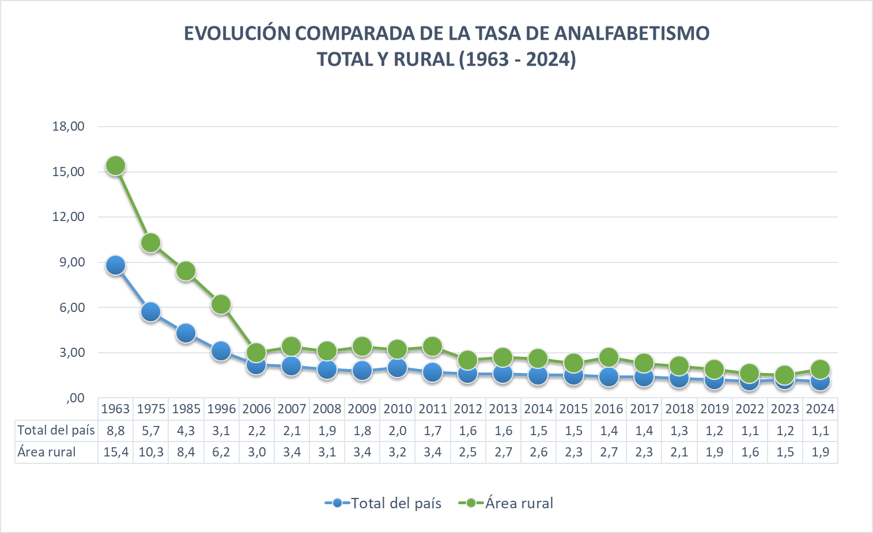

Fuente: Elaboración propia en base a la Encuesta Continua de Hogares.
Nota: El motivo por el cuál se produce el salto de 2019 a 2022 responde a un cambio de metodología de la ECH. Desde marzo de 2020 y hasta junio de 2021, como consecuencia de la emergencia sanitaria,la ECH pasó a relevar la información de forma telefónica y durante ese período se aplicó un cuestionario reducido con el fin de obtener información necesaria para continuar publicando únicamente y de forma mensual, los indicadores de mercado laboral e ingresos.

Fuente : Censos de población de 1963,1975,1985 y 1996 . ENHA 2006 y ECH 2007 a 2022 del INE

GRÁFICO 3.2
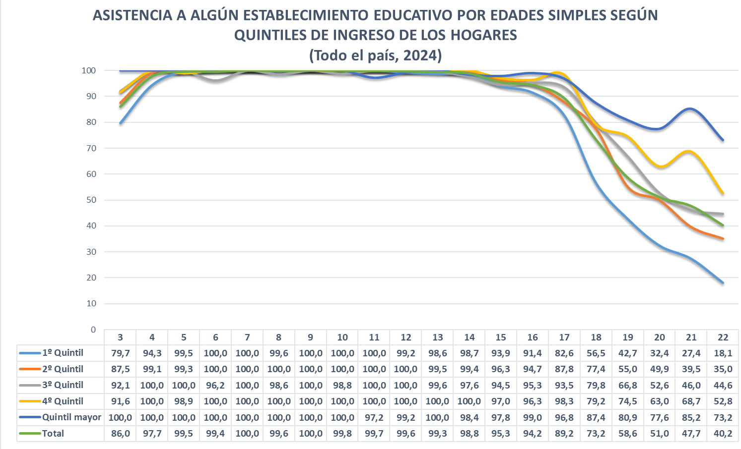

Fuente : Elaboración propia con base a la Encuesta Continua de Hogares
Nota: El motivo por el cuál se produce el salto de 2019 a 2022 responde a un cambio de metodología de la ECH. Desde marzo de 2020 y hasta junio de 2021, como consecuencia de la emergencia sanitaria,la ECH pasó a relevar la información de forma telefónica y durante ese período se aplicó un cuestionario reducido con el fin de obtener información necesaria para continuar publicando únicamente y de forma mensual, los indicadores de mercado laboral e ingresos.

GRÁFICO 3.3
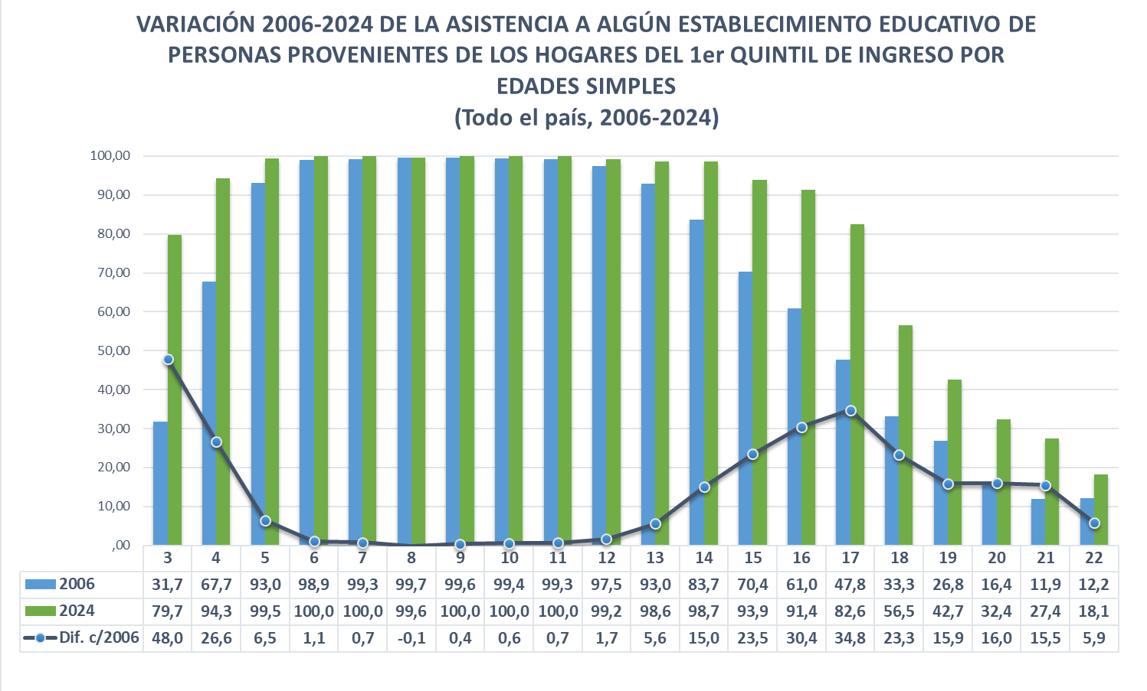

Fuente: Elaboración propia en base a la ENHA 2006 y las ECH 2024 del INE.
Nota: El motivo por el cuál se produce el salto de 2019 a 2022 responde a un cambio de metodología de la ECH. Desde marzo de 2020 y hasta junio de 2021, como consecuencia de la emergencia sanitaria,la ECH pasó a relevar la información de forma telefónica y durante ese período se aplicó un cuestionario reducido con el fin de obtener información necesaria para continuar publicando únicamente y de forma mensual, los indicadores de mercado laboral e ingresos.

GRÁFICO 3.4
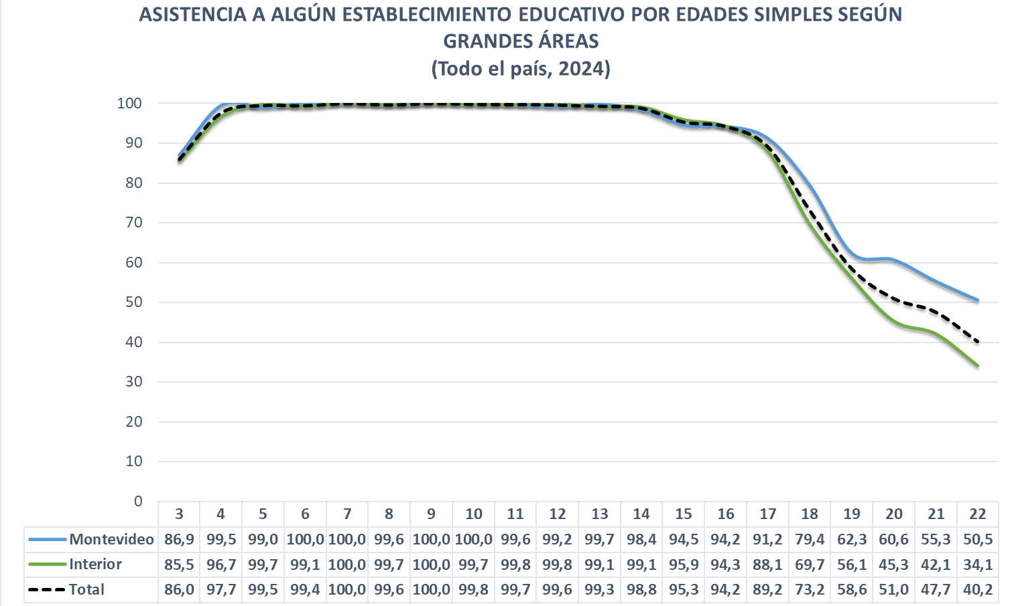

Fuente: Elaboración propia en base a la Encuesta Continua de Hogares.

Nota: El motivo por el cuál se produce el salto de 2019 a 2022 responde a un cambio de metodología de la ECH. Desde marzo de 2020 y hasta junio de 2021, como consecuencia de la emergencia sanitaria,la ECH pasó a relevar la información de forma telefónica y durante ese período se aplicó un cuestionario reducido con el fin de obtener información necesaria para continuar publicando únicamente y de forma mensual, los indicadores de mercado laboral e ingresos.

GRÁFICO 3.5
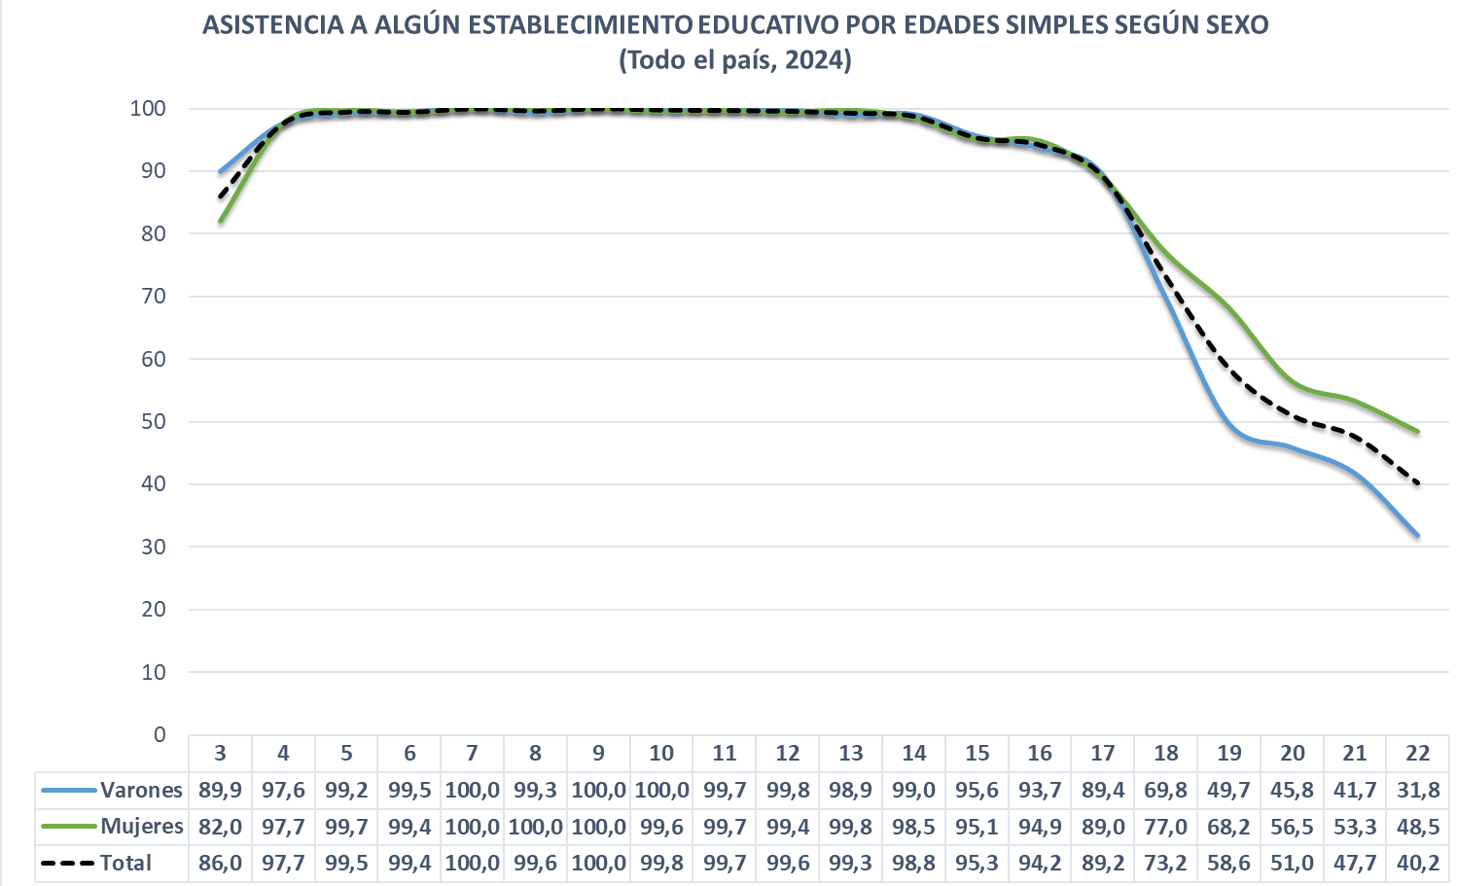

Fuente: Elaboración propia en base a la Encuesta Continua de Hogares.

Nota: El motivo por el cuál se produce el salto de 2019 a 2022 responde a un cambio de metodología de la ECH. Desde marzo de 2020 y hasta junio de 2021, como consecuencia de la emergencia sanitaria,la ECH pasó a relevar la información de forma telefónica y durante ese período se aplicó un cuestionario reducido con el fin de obtener información necesaria para continuar publicando únicamente y de forma mensual, los indicadores de mercado laboral e ingresos.

GRÁFICO 3.6
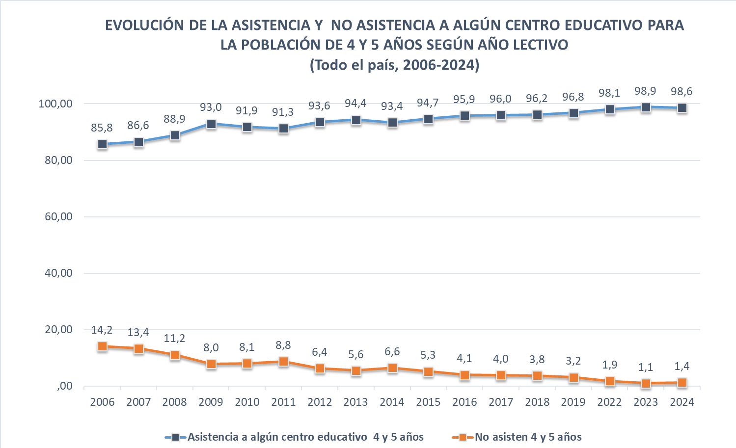

Fuente: Elaboración propia en base a la ENHA 2006 y las ECH 2007 a 2024 del INE .

Nota: El motivo por el cuál se produce el salto de 2019 a 2022 responde a un cambio de metodología de la ECH. Desde marzo de 2020 y hasta junio de 2021, como consecuencia de la emergencia sanitaria,la ECH pasó a relevar la información de forma telefónica y durante ese período se aplicó un cuestionario reducido con el fin de obtener información necesaria para continuar publicando únicamente y de forma mensual, los indicadores de mercado laboral e ingresos.

GRÁFICO 3.7
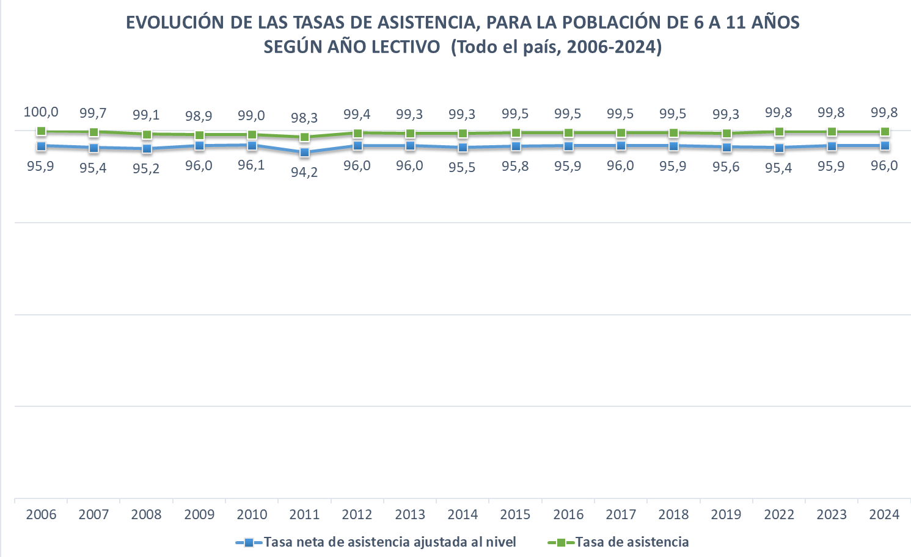

Fuente: Elaboración propia en base a la ENHA 2006 y las ECH 2007 a 2024 del INE

Nota: El motivo por el cuál se produce el salto de 2019 a 2022 responde a un cambio de metodología de la ECH. Desde marzo de 2020 y hasta junio de 2021, como consecuencia de la emergencia sanitaria,la ECH pasó a relevar la información de forma telefónica y durante ese período se aplicó un cuestionario reducido con el fin de obtener información necesaria para continuar publicando únicamente y de forma mensual, los indicadores de mercado laboral e ingresos.

GRÁFICO 3.8
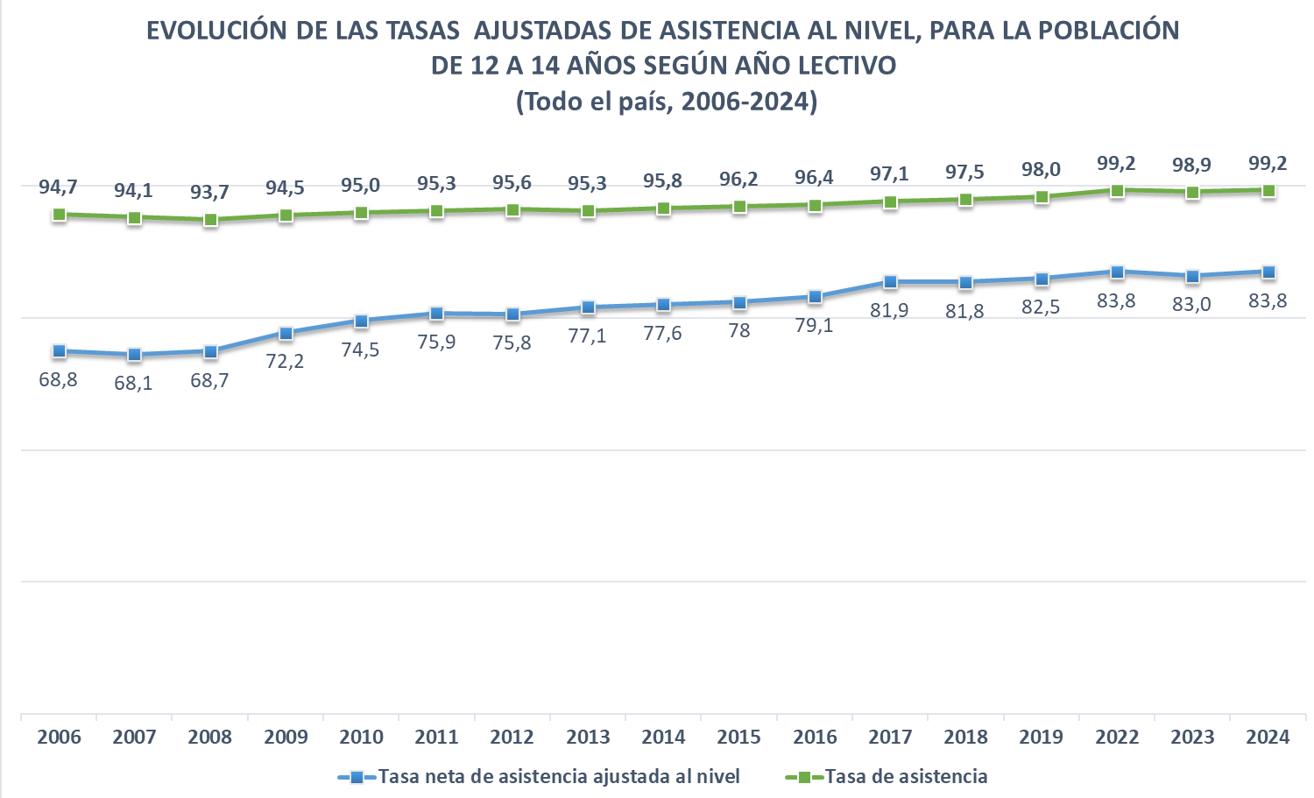

Fuente: Elaboración propia en base a la ENHA 2006 y las ECH 2007 a 2024 del INE

Nota: El motivo por el cuál se produce el salto de 2019 a 2022 responde a un cambio de metodología de la ECH. Desde marzo de 2020 y hasta junio de 2021, como consecuencia de la emergencia sanitaria,la ECH pasó a relevar la información de forma telefónica y durante ese período se aplicó un cuestionario reducido con el fin de obtener información necesaria para continuar publicando únicamente y de forma mensual, los indicadores de mercado laboral e ingresos.

GRÁFICO 3.9
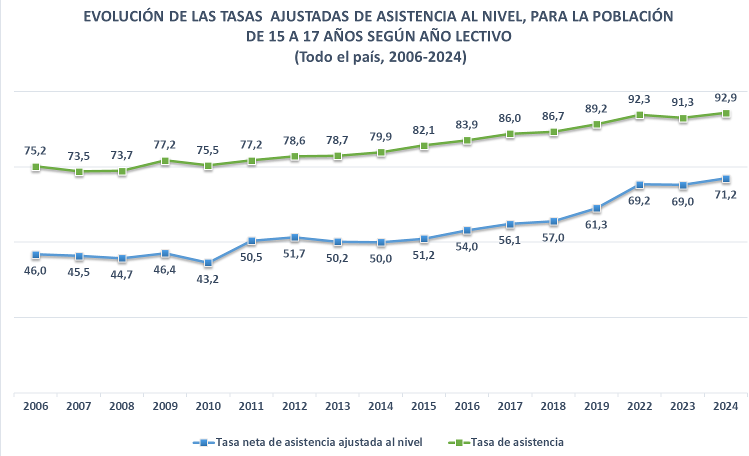

Fuente: Elaboración propia en base a la ENHA 2006 y las ECH 2007 a 2024 del INE

Nota: El motivo por el cuál se produce el salto de 2019 a 2022 responde a un cambio de metodología de la ECH. Desde marzo de 2020 y hasta junio de 2021, como consecuencia de la emergencia sanitaria,la ECH pasó a relevar la información de forma telefónica y durante ese período se aplicó un cuestionario reducido con el fin de obtener información necesaria para continuar publicando únicamente y de forma mensual, los indicadores de mercado laboral e ingresos.

GRÁFICO 3.10
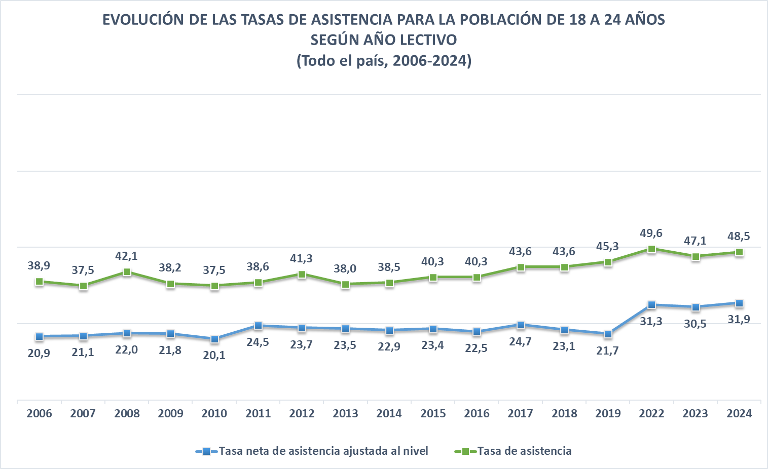

Fuente: Elaboración propia en base a la ENHA 2006 y las ECH 2007 a 2024 del INE

Nota: El motivo por el cuál se produce el salto de 2019 a 2022 responde a un cambio de metodología de la ECH. Desde marzo de 2020 y hasta junio de 2021, como consecuencia de la emergencia sanitaria,la ECH pasó a relevar la información de forma telefónica y durante ese período se aplicó un cuestionario reducido con el fin de obtener información necesaria para continuar publicando únicamente y de forma mensual, los indicadores de mercado laboral e ingresos.

GRÁFICO 3.11
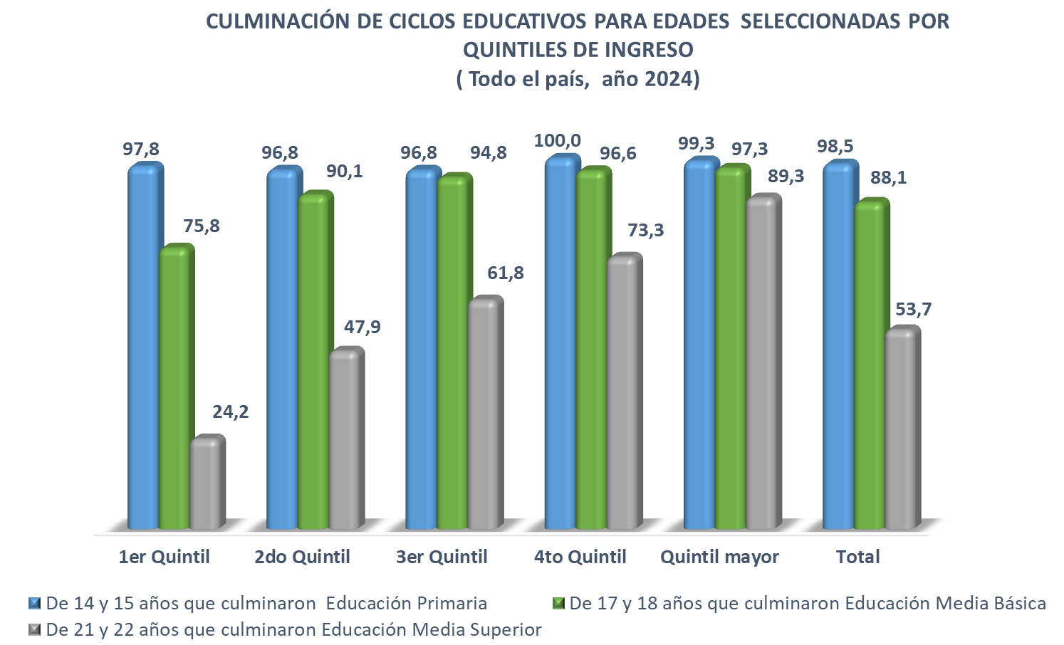

Fuente : Elaboración propia en base a la Encuesta Continua de Hogares

GRÁFICO 3.12
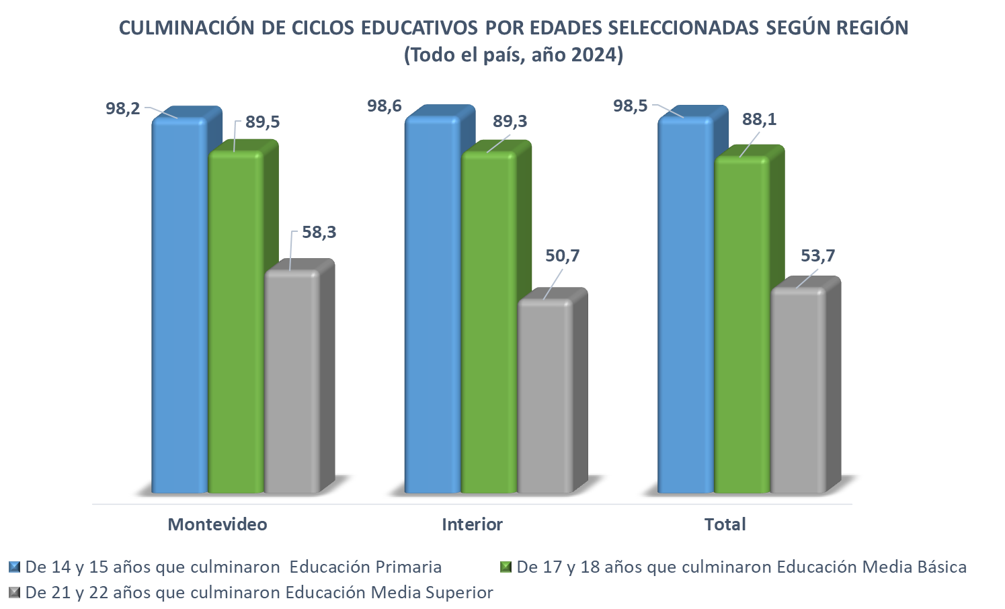

Fuente: Elaboración propia en base a la Encuesta Continua de Hogares

GRÁFICO 3.13
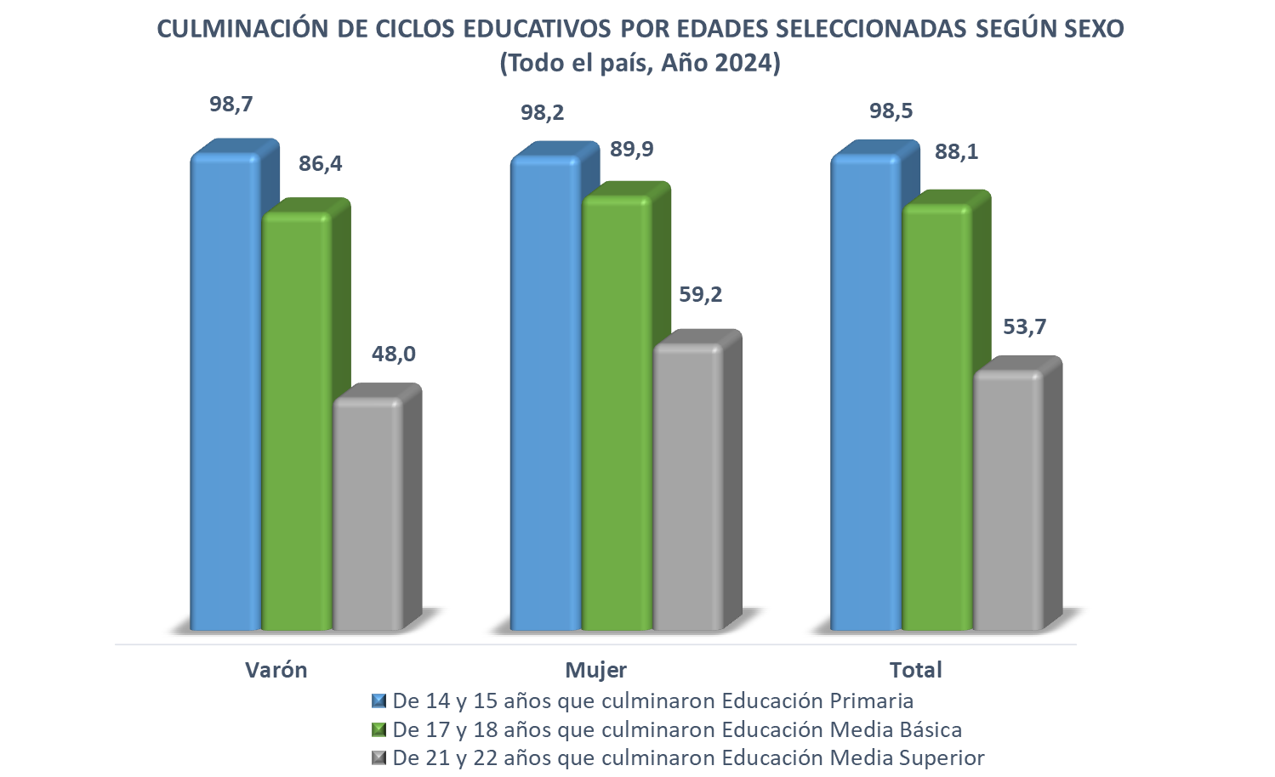

Fuente: Elaboración propia en base a la Encuesta Continua de Hogares

GRÁFICO 3.14
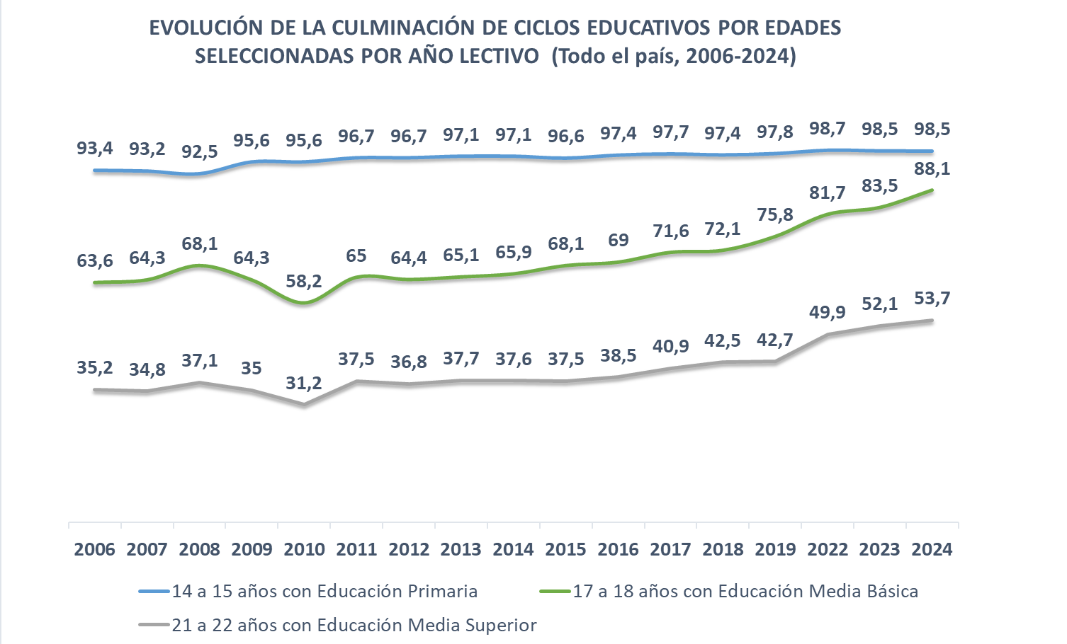

Fuente: Elaboración propia en base a la ENHA 2006 y las ECH 2007 a 2024 del INE

Nota: El motivo por el cuál se produce el salto de 2019 a 2022 responde a un cambio de metodología de la ECH. Desde marzo de 2020 y hasta junio de 2021, como consecuencia de la emergencia sanitaria,la ECH pasó a relevar la información de forma telefónica y durante ese período se aplicó un cuestionario reducido con el fin de obtener información necesaria para continuar publicando únicamente y de forma mensual, los indicadores de mercado laboral e ingresos.

GRÁFICO 3.15
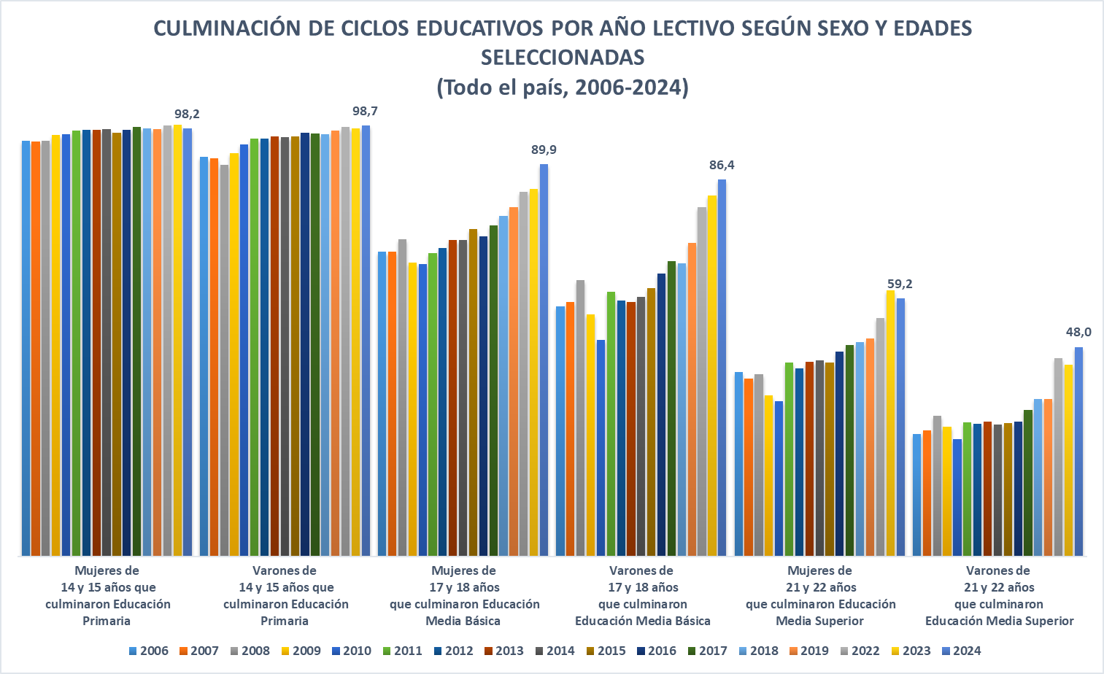

Fuente: Elaboración propia en base a la ENHA 2006 y las ECH 2007 a 2024 del INE.

Nota: El motivo por el cuál se produce el salto de 2019 a 2022 responde a un cambio de metodología de la ECH. Desde marzo de 2020 y hasta junio de 2021, como consecuencia de la emergencia sanitaria,la ECH pasó a relevar la información de forma telefónica y durante ese período se aplicó un cuestionario reducido con el fin de obtener información necesaria para continuar publicando únicamente y de forma mensual, los indicadores de mercado laboral e ingresos.

GRÁFICO 3.16
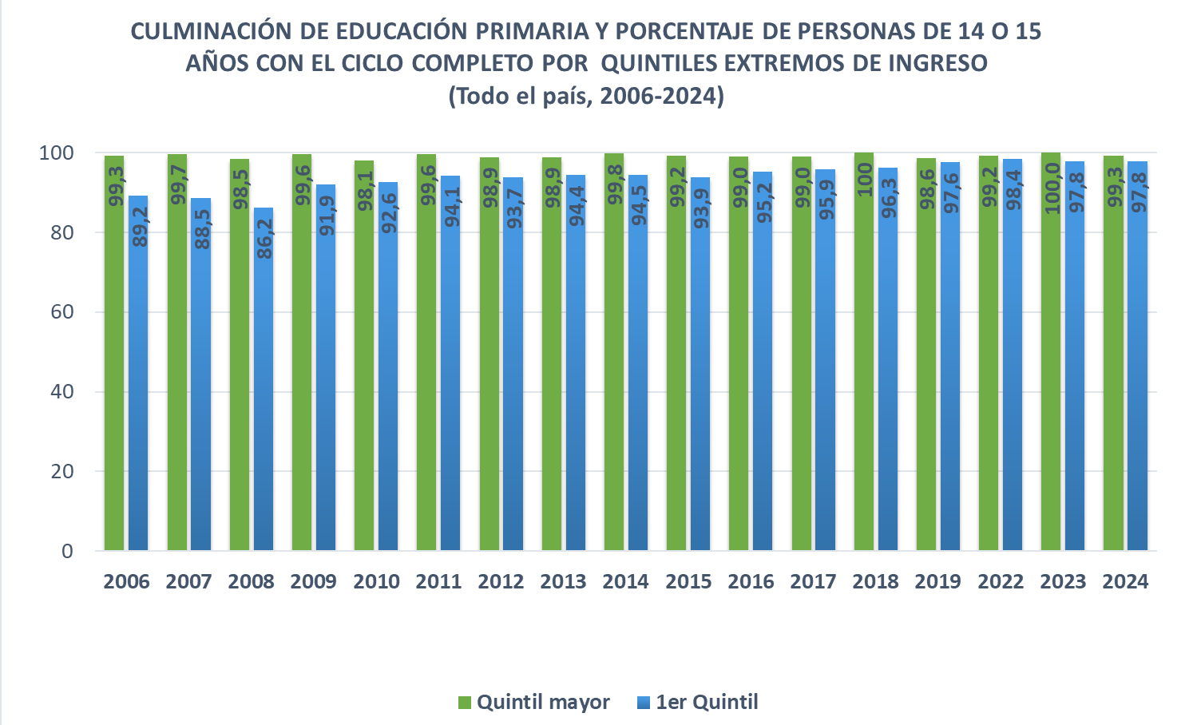

Fuente: Elaboración propia en base a la ENHA 2006 y las ECH 2007 a 2024 del INE
Nota: El motivo por el cuál se produce el salto de 2019 a 2022 responde a un cambio de metodología de la ECH. Desde marzo de 2020 y hasta junio de 2021, como consecuencia de la emergencia sanitaria,la ECH pasó a relevar la información de forma telefónica y durante ese período se aplicó un cuestionario reducido con el fin de obtener información necesaria para continuar publicando únicamente y de forma mensual, los indicadores de mercado laboral e ingresos.

GRÁFICO 3.17
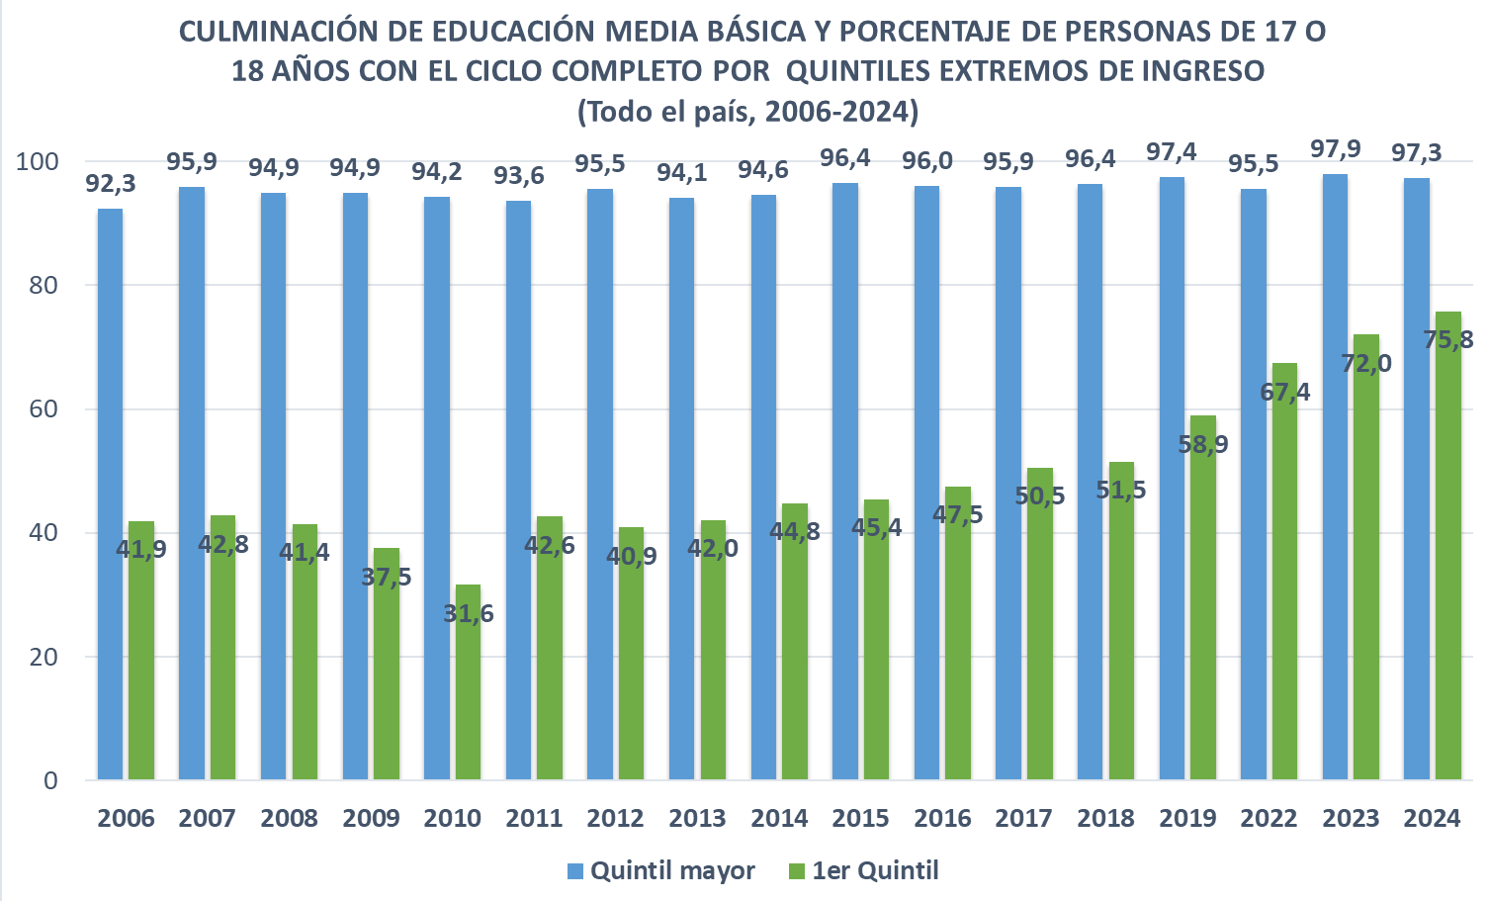

Fuente: Elaboración propia en base a la ENHA 2006 y las ECH 2007 a 2024 del INE.

Nota: El motivo por el cuál se produce el salto de 2019 a 2022 responde a un cambio de metodología de la ECH. Desde marzo de 2020 y hasta junio de 2021, como consecuencia de la emergencia sanitaria,la ECH pasó a relevar la información de forma telefónica y durante ese período se aplicó un cuestionario reducido con el fin de obtener información necesaria para continuar publicando únicamente y de forma mensual, los indicadores de mercado laboral e ingresos.

GRÁFICO 3.18
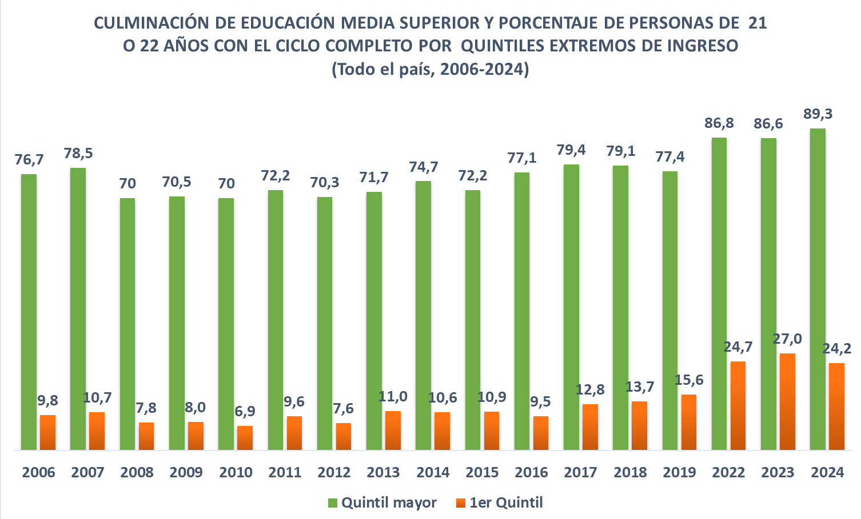

Fuente: Elaboración propia en base a la ENHA 2006 y las ECH 2007 a 2024 del INE

Nota: El motivo por el cuál se produce el salto de 2019 a 2022 responde a un cambio de metodología de la ECH. Desde marzo de 2020 y hasta junio de 2021, como consecuencia de la emergencia sanitaria,la ECH pasó a relevar la información de forma telefónica y durante ese período se aplicó un cuestionario reducido con el fin de obtener información necesaria para continuar publicando únicamente y de forma mensual, los indicadores de mercado laboral e ingresos.

GRÁFICO 3.19
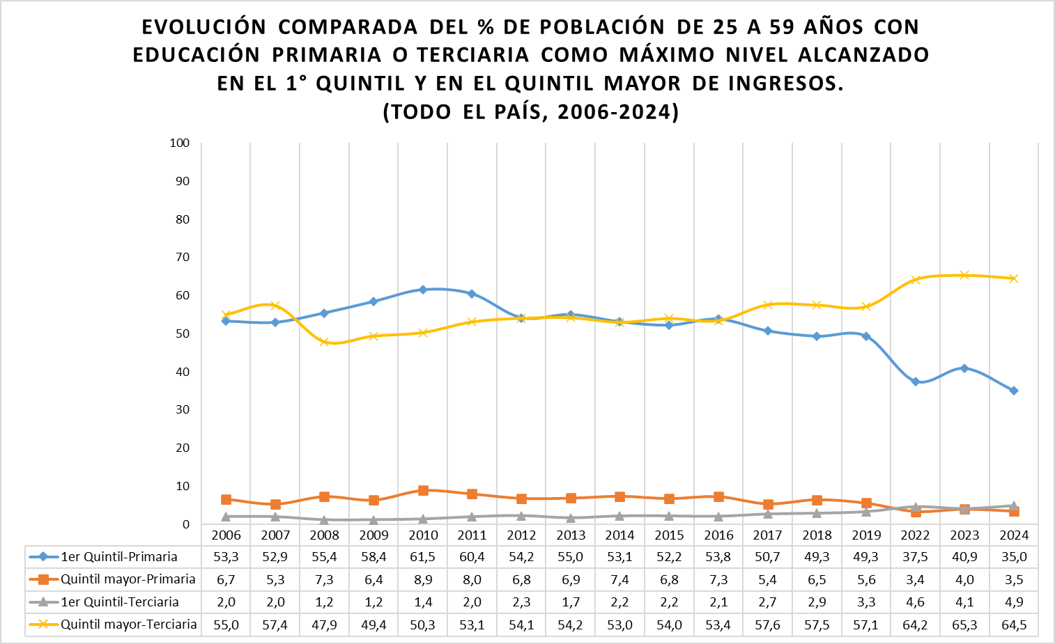

Fuente: Elaboración propia en base a la ENHA 2006 y las ECH 2007 a 2024 del INE

Nota: El motivo por el cuál se produce el salto de 2019 a 2022 responde a un cambio de metodología de la ECH. Desde marzo de 2020 y hasta junio de 2021, como consecuencia de la emergencia sanitaria,la ECH pasó a relevar la información de forma telefónica y durante ese período se aplicó un cuestionario reducido con el fin de obtener información necesaria para continuar publicando únicamente y de forma mensual, los indicadores de mercado laboral e ingresos.

GRÁFICO 3.20
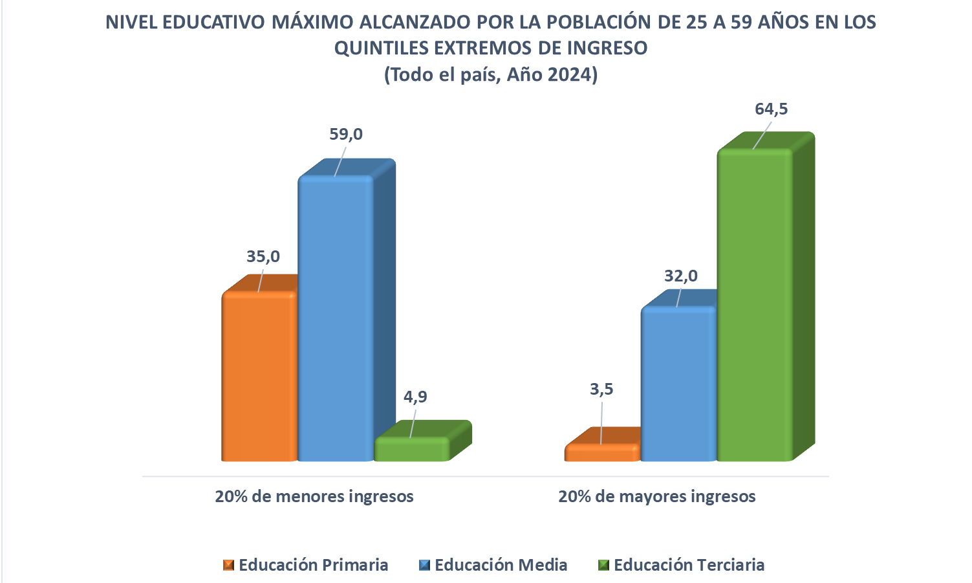

Fuente: Encuesta Continua de Hogares
Nota : las categorías de nivel educativo denotan acceso al ciclo y no necesariamente culminación de ésta.

GRÁFICO 3.21
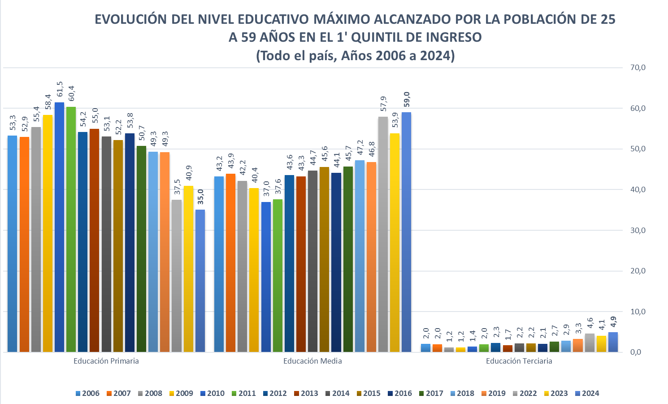

Fuente: Elaboración propia en base a la ENHA 2006 y las ECH 2007 a 2024 del INE

Nota: El motivo por el cuál se produce el salto de 2019 a 2022 responde a un cambio de metodología de la ECH. Desde marzo de 2020 y hasta junio de 2021, como consecuencia de la emergencia sanitaria,la ECH pasó a relevar la información de forma telefónica y durante ese período se aplicó un cuestionario reducido con el fin de obtener información necesaria para continuar publicando únicamente y de forma mensual, los indicadores de mercado laboral e ingresos.

GRÁFICO 3.22
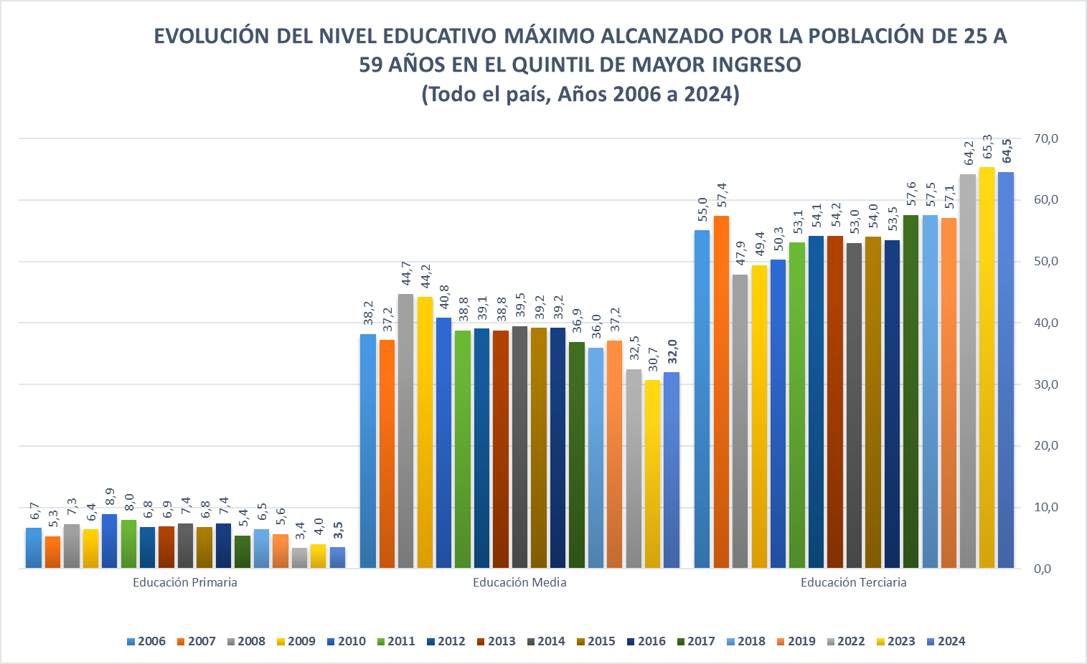

Fuente: Elaboración propia en base a la ENHA 2006 y las ECH 2007 a 2024 del INE

Nota: El motivo por el cuál se produce el salto de 2019 a 2022 responde a un cambio de metodología de la ECH. Desde marzo de 2020 y hasta junio de 2021, como consecuencia de la emergencia sanitaria,la ECH pasó a relevar la información de forma telefónica y durante ese período se aplicó un cuestionario reducido con el fin de obtener información necesaria para continuar publicando únicamente y de forma mensual, los indicadores de mercado laboral e ingresos.

